Bénin
 | Bénin - COURBE DE TAUX 05/02/2021

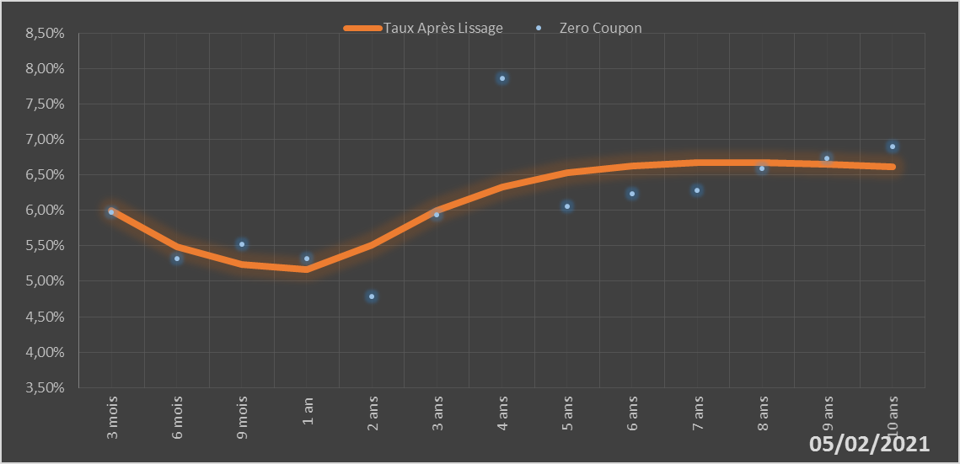
 |  | Maturité | Zero Coupon | Taux Après Lissage
 |  | 3 mois | 5.9724% | 5.9946%
 |  | 6 mois | 5.3251% | 5.4869%
 |  | 9 mois | 5.5162% | 5.2415%
 |  | 1 an | 5.3212% | 5.1618%
 |  | 2 ans | 4.7846% | 5.5061%
 |  | 3 ans | 5.9390% | 5.9938%
 |  | 4 ans | 7.8592% | 6.3324%
 |  | 5 ans | 6.0525% | 6.5305%
 |  | 6 ans | 6.2325% | 6.6321%
 |  | 7 ans | 6.2783% | 6.6720%
 |  | 8 ans | 6.5855% | 6.6736%
 |  | 9 ans | 6.7351% | 6.6521%
 |  | 10 ans | 6.8942% | 6.6171%

2021-02-05
oui

Bénin

Burkina
 | Burkina - COURBE DE TAUX 05/02/2021

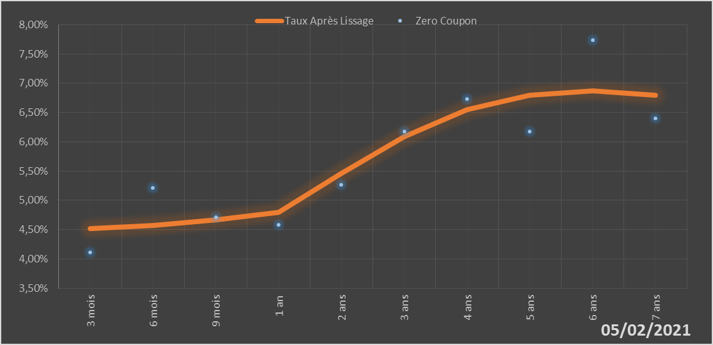
 |  | Maturité | Zero Coupon | Taux Après Lissage
 |  | 3 mois | 4.1124% | 4.5226%
 |  | 6 mois | 5.2155% | 4.5685%
 |  | 9 mois | 4.7127% | 4.6625%
 |  | 1 an | 4.5767% | 4.7909%
 |  | 2 ans | 5.2660% | 5.4557%
 |  | 3 ans | 6.1788% | 6.0939%
 |  | 4 ans | 6.7359% | 6.5502%
 |  | 5 ans | 6.1703% | 6.7994%
 |  | 6 ans | 7.7384% | 6.8680%
 |  | 7 ans | 6.4017% | 6.7980%

2021-02-05
oui

Burkina

Côte d'Ivoire
 | Côte d'Ivoire - COURBE DE TAUX 05/02/2021

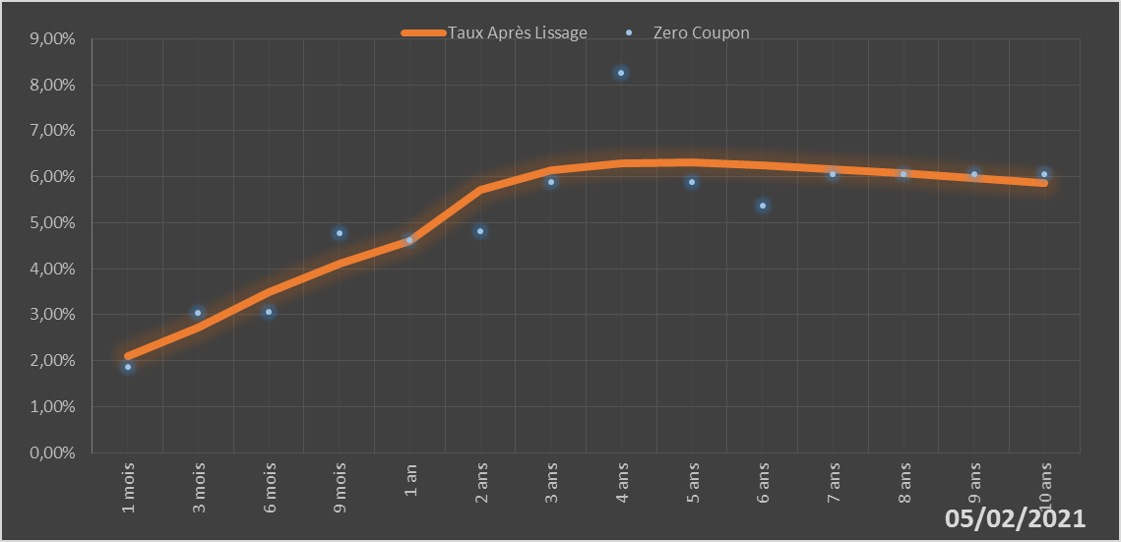
 |  | Maturité | Zero Coupon | Taux Après Lissage
 |  | 1 mois | 1.8675% | 2.0984%
 |  | 3 mois | 3.0501% | 2.7231%
 |  | 6 mois | 3.0662% | 3.4949%
 |  | 9 mois | 4.7618% | 4.1063%
 |  | 1 an | 4.6224% | 4.5910%
 |  | 2 ans | 4.8239% | 5.7152%
 |  | 3 ans | 5.8761% | 6.1513%
 |  | 4 ans | 8.2505% | 6.2954%
 |  | 5 ans | 5.8765% | 6.3064%
 |  | 6 ans | 5.3749% | 6.2529%
 |  | 7 ans | 6.0504% | 6.1674%
 |  | 8 ans | 6.0524% | 6.0668%
 |  | 9 ans | 6.0557% | 5.9606%
 |  | 10 ans | 6.0547% | 5.8545%

2021-02-05
oui

Cote d'ivoire

Guinée-Bissau
 | Guinée-Bissau - COURBE DE TAUX 05/02/2021

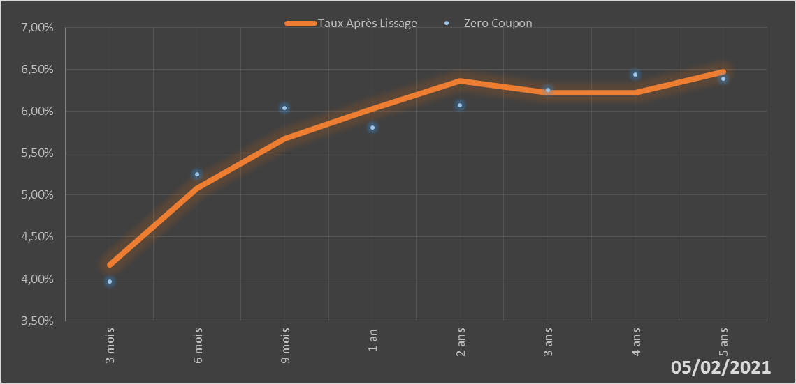
 |  | Maturité | Zero Coupon | Taux Après Lissage
 |  | 3 mois | 3.9691% | 4.1696%
 |  | 6 mois | 5.2500% | 5.0803%
 |  | 9 mois | 6.0413% | 5.6690%
 |  | 1 an | 5.8025% | 6.0315%
 |  | 2 ans | 6.0729% | 6.3616%
 |  | 3 ans | 6.2499% | 6.2177%
 |  | 4 ans | 6.4345% | 6.2205%
 |  | 5 ans | 6.3896% | 6.4660%

2021-02-05
oui

Guinée-Bissau

Mali
 | Mali - COURBE DE TAUX 05/02/2021

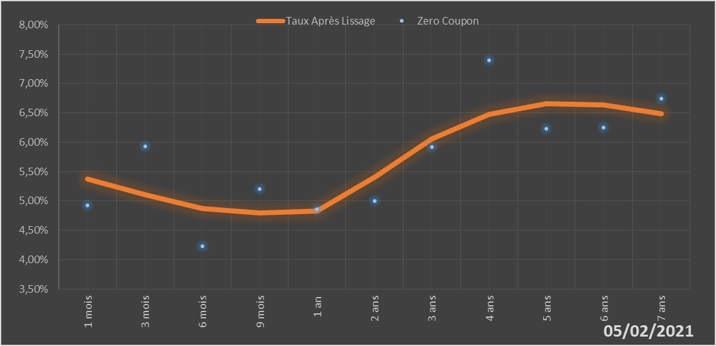
 |  | Maturité | Zero Coupon | Taux Après Lissage
 |  | 1 mois | 4.9243% | 5.3699%
 |  | 3 mois | 5.9292% | 5.1021%
 |  | 6 mois | 4.2297% | 4.8731%
 |  | 9 mois | 5.2054% | 4.7964%
 |  | 1 an | 4.8558% | 4.8247%
 |  | 2 ans | 5.0008% | 5.4057%
 |  | 3 ans | 5.9208% | 6.0575%
 |  | 4 ans | 7.3896% | 6.4782%
 |  | 5 ans | 6.2334% | 6.6519%
 |  | 6 ans | 6.2520% | 6.6350%
 |  | 7 ans | 6.7402% | 6.4887%

2021-02-05
oui

Mali

Niger
 | Niger - COURBE DE TAUX 05/02/2021

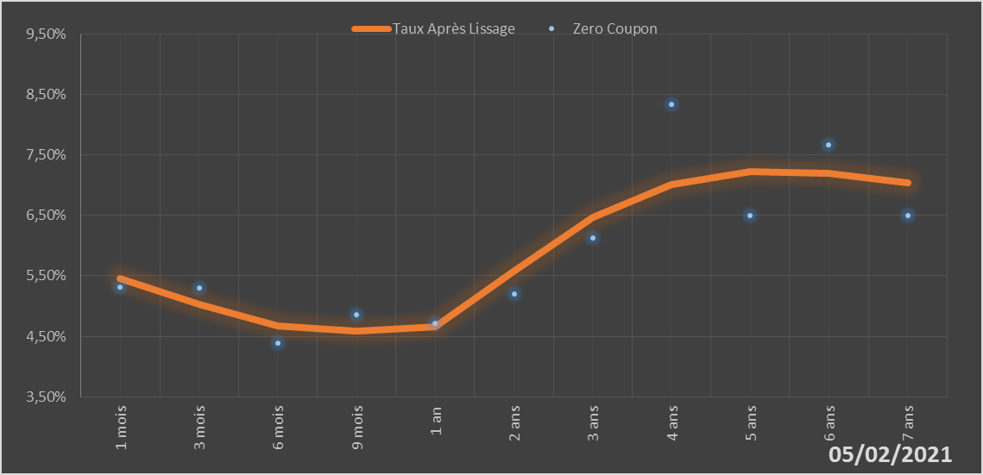
 |  | Maturité | Zero Coupon | Taux Après Lissage
 |  | 1 mois | 5.3171% | 5.4589%
 |  | 3 mois | 5.2928% | 5.0212%
 |  | 6 mois | 4.3810% | 4.6760%
 |  | 9 mois | 4.8567% | 4.5883%
 |  | 1 an | 4.7108% | 4.6642%
 |  | 2 ans | 5.2004% | 5.5821%
 |  | 3 ans | 6.1301% | 6.4745%
 |  | 4 ans | 8.3390% | 7.0064%
 |  | 5 ans | 6.4912% | 7.2168%
 |  | 6 ans | 7.6661% | 7.1998%
 |  | 7 ans | 6.5022% | 7.0364%

2021-02-05
oui

Niger

Sénégal
 | Sénégal - COURBE DE TAUX 05/02/2021

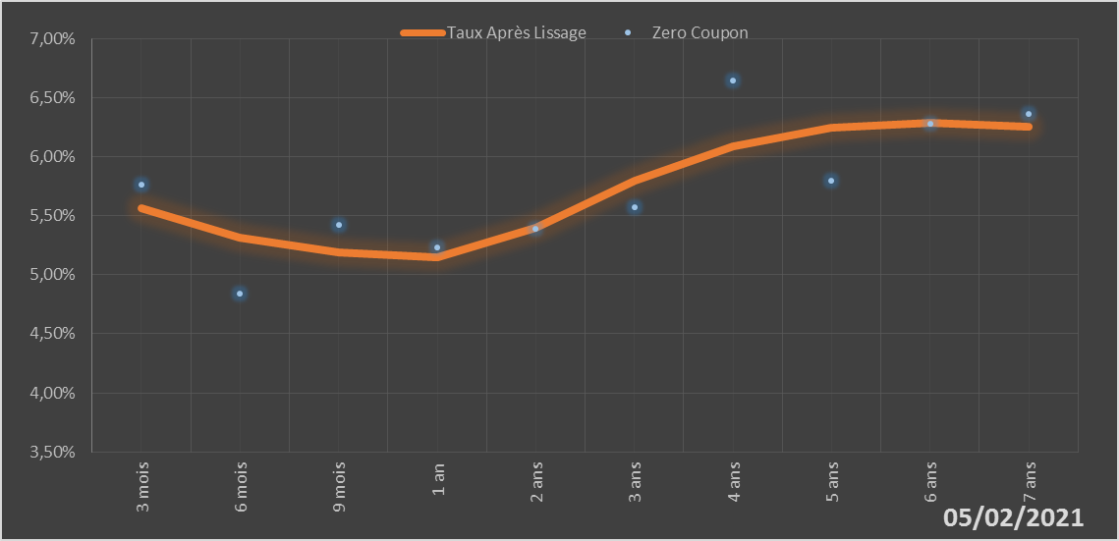
 |  | Maturité | Zero Coupon | Taux Après Lissage
 |  | 3 mois | 5.7619% | 5.5607%
 |  | 6 mois | 4.8365% | 5.3159%
 |  | 9 mois | 5.4194% | 5.1903%
 |  | 1 an | 5.2321% | 5.1493%
 |  | 2 ans | 5.3874% | 5.3990%
 |  | 3 ans | 5.5705% | 5.7945%
 |  | 4 ans | 6.6482% | 6.0877%
 |  | 5 ans | 5.8002% | 6.2448%
 |  | 6 ans | 6.2772% | 6.2904%
 |  | 7 ans | 6.3593% | 6.2579%

2021-02-05
oui

Sénégal

Togo
 | Togo - COURBE DE TAUX 05/02/2021

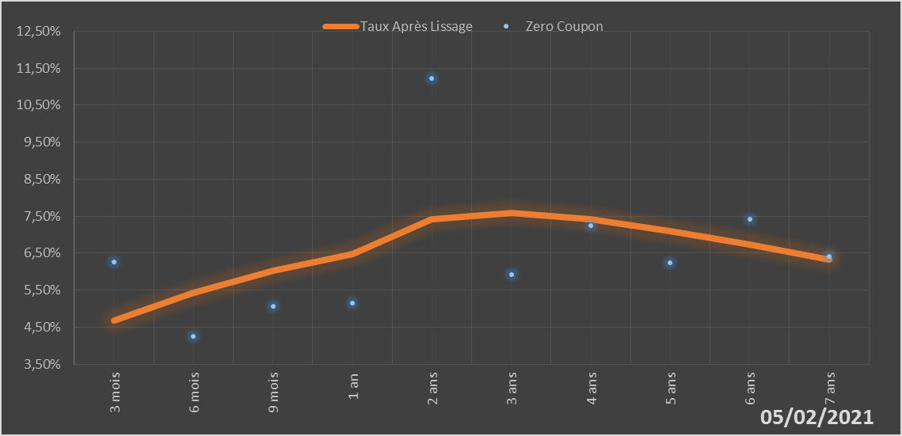
 |  | Maturité | Zero Coupon | Taux Après Lissage
 |  | 3 mois | 6.2680% | 4.6782%
 |  | 6 mois | 4.2606% | 5.4311%
 |  | 9 mois | 5.0716% | 6.0204%
 |  | 1 an | 5.1601% | 6.4774%
 |  | 2 ans | 11.2285% | 7.4219%
 |  | 3 ans | 5.9260% | 7.5882%
 |  | 4 ans | 7.2408% | 7.4165%
 |  | 5 ans | 6.2442% | 7.0992%
 |  | 6 ans | 7.4096% | 6.7241%
 |  | 7 ans | 6.4054% | 6.3333%

2021-02-05
oui

Togo

